상품제안서
카페 방수 앞치마, 카페앞치마 캐주얼앞치마 주방앞치마 공방앞치마 미술앞치마 다용도앞치마 바리스타앞치마 예쁜앞치마 꽃집앞치마 | 상품코드: F28246

 |  |  |  |  |  |  | 02-412-0044 | www.easy1.co.kr
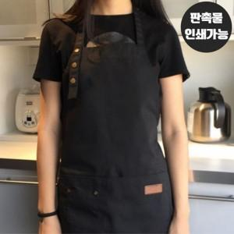

【상세/제작정보】

【인쇄/포장옵션】 | 실크 / 포장불가능

【공급단가】 | 수량 | 100~ | 300~ | 500~ | 1,000~ | 3,000~
*VAT별도 | 단가 | 10,560원 | 10,380원 | 10,120원 | 9,940원 | 9,680원

【상품 URL】 | https://easy1.co.kr:443/src/goods_detail.php?gdno=28246

